PASAPORTE DATOS
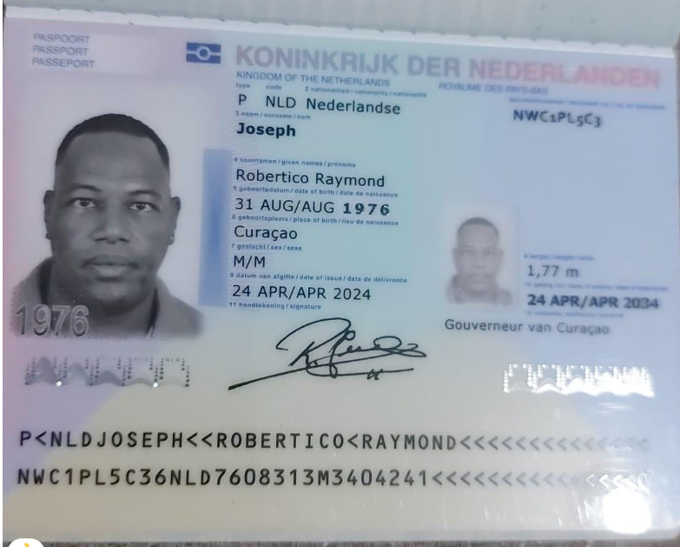
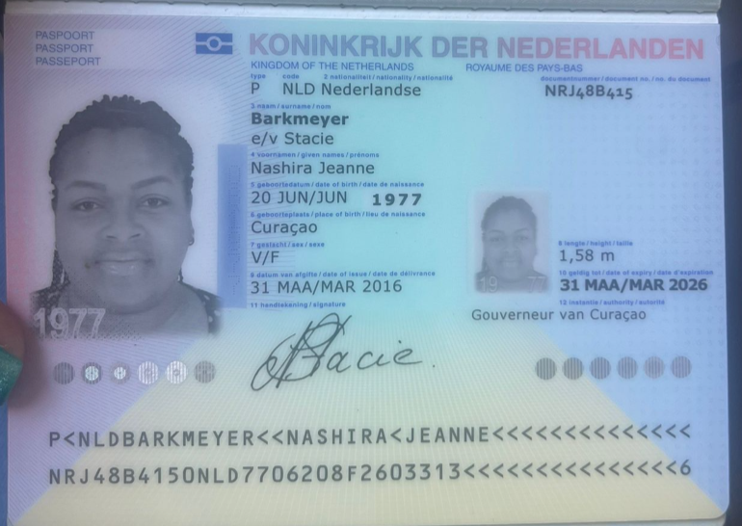

 |  |  | e/v Stacie

Nombre | Robertico | Nombre | Nashira | Nombre
Nombre | Raymond | Nombre | Jeanne | Nombre
Apellido | Joseph | Apellido | Barkmeyer | Nombre
Género: . | Masculino | Apellido de casada | Stacie | Apellido
Pasaporte | NWC1PL5C3 | Género: . | Femenino | Apellido de casada
Fecha de nacimiento | 1976-08-31 | Pasaporte | NRJ48B415 | Género: .
 |  | Fecha de nacimiento | 20/06/1977 | Pasaporte
Edad | 49 | Edad |  | Fecha de nacimiento
Estado civil |  | Estado civil |  | Edad
Dirección | Ijsselstraat 6, Suffisant, Wiemstad, Curazao | Dirección |  | Estado civil
Nacionalidad y domicilio: | curazao | Nacionalidad y domicilio: | curazao | Dirección
Email: | tico.ras.joseph@gmail.com | Email: |  | Nacionalidad y domicilio:
Teléfono | 59995292347 | Teléfono |  | Email:
Profesión |  | Profesión |  | Teléfono
RH | A + | RH |  | Profesión
Seguro | SVB | Seguro |  | RH
Peso | 93 kg | Peso |  | Seguro
Altura | 1,77 metros. IMC (IMC: Índice de Masa Corporal): 29,7 kg/m2. Sobrepeso. | Altura |  | Peso
Idioma | Español, Holandés. | Idioma |  | Altura
Estadia: |  |  |  | Idioma
 |  | Salud
 |  |  |  | Salud

RVA247-3-COSTEO
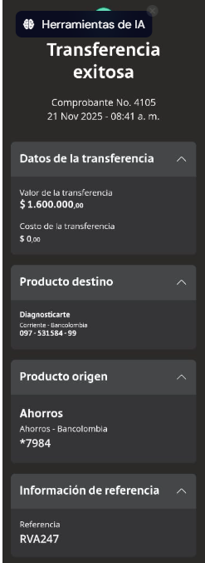
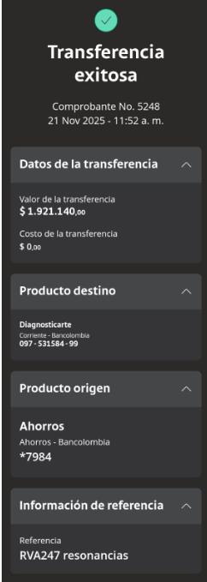
 | 3700 |  |  |  |  |  | PAGOS |  |  | PAGOS
ACV documentos | Contabilidad | Operativo | Concepto | Proveedor | Unitario | Valor total | Robertico | Retención en la fuente | Valor pagado | PROVEEDOR - NOMBRE COMERCIAL | ID | Fecha del pago | Valor del pago | Forma de pago de donde salió el dinero | Tipo de movimiento | Comentarios
Archivado | Facturado | Confirmado | Resonancia de columna cervical contrastada | 1,00 Unidades | 330,00 | $ 330,00 | $3,593,000 | $71,860 | $3,521,140 | DIAGNOSTICARTE |  | 2025-11-21 | $1,600,000 | JURIDICA BANCOLOMBIA | TRANSFERENCIA BANCARIA
Archivado | Facturado | Confirmado | Resonancia de columna torácica contrastada | 1,00 Unidades | 330,00 | $ 330,00 |  |  |  | DIAGNOSTICARTE |  | 2025-11-21 | $1,921,140 | JURIDICA BANCOLOMBIA | TRANSFERENCIA BANCARIA
Archivado | Facturado | Confirmado | Resonancia de columna lumbar contrastada | 1,00 Unidades | 330,00 | $ 330,00
Archivado | Facturado | Confirmado | Resonancia cerebral contrastada | 1,00 Unidades | 330,00 | $ 330,00
DRIVE | DSM | Confirmado | Acompañamiento presencial en español para citas y exámenes para 8 horas diurnas | 0,50 Unidades | 59,00 | $ 29,50
DRIVE | DSM | Confirmado | Traslados hotel-clínica en CARRO-privado conductor habla español-Hotel en Laureles | 2,00 Unidades | 12,00 | $ 24,00
 |  |  | Total | $ 1.373,50

 |  |  |  | VALOR TOTAL | 1373
 |  |  |  | PRIMER PAGO | 530 | 2026-12-29
 |  |  |  | SEGUNDO PAGO | 325 | 2026-03-05
 |  |  |  | TERCER PAGO | 518 | Próximo pago

PAGOS
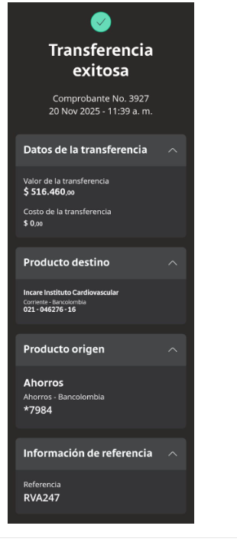
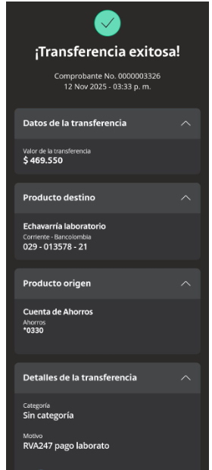
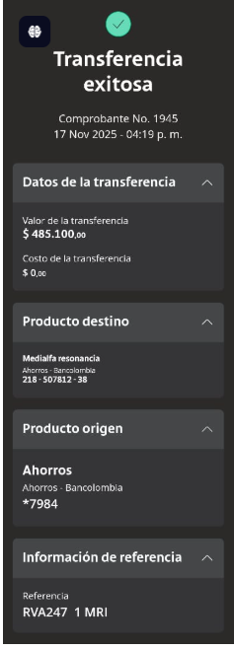
ECHAVARRÍA LABORATORIOS | RESONANCIA | ECOCARDIOGRAFIA + MAPA

CONFIRMACIÓN DE SERVICIOS
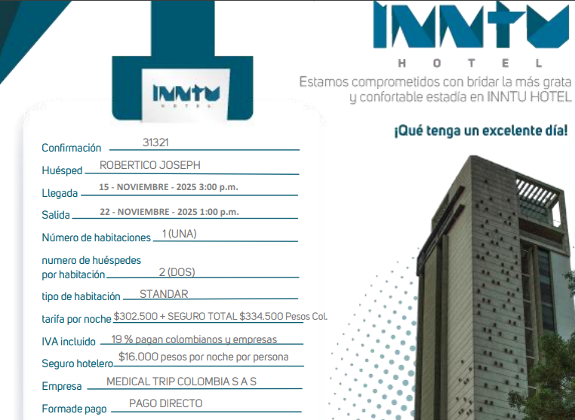
 |  | IPS ELECTRODIAGNOSTICOS-ELECTROMIOGRAFIA MIEMBROS INFERIORES |  | CITA CON CARDIOLOGIA

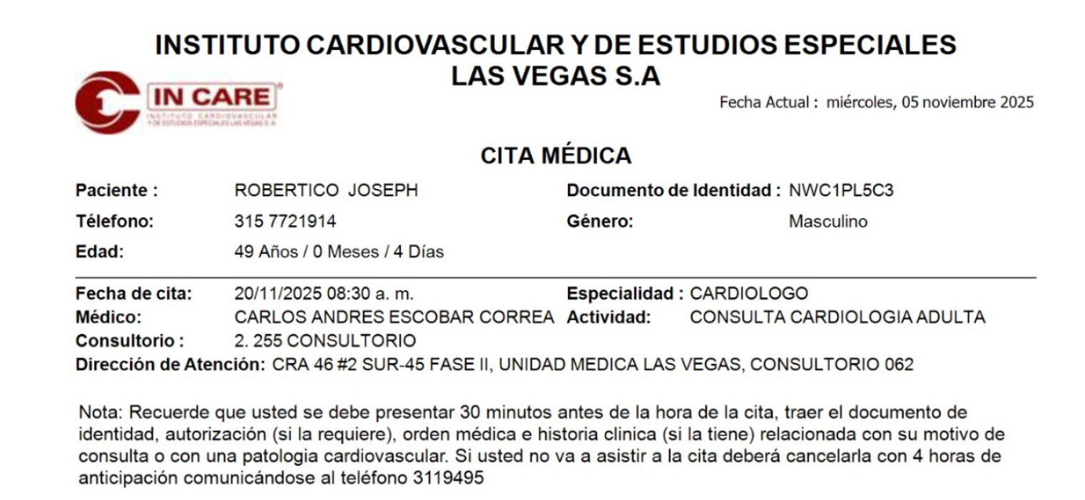

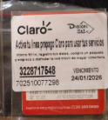
RESONANCIA DE COLUMNA SIMPLE

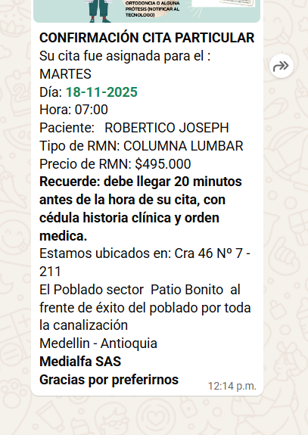
 | 3228717548

 |  | IPS ELECTRODIAGNOSTICOS-CONSULTA CON FISIATRIA


CONFIRMACIÓN CONSULTA CON ORTOPEDIA

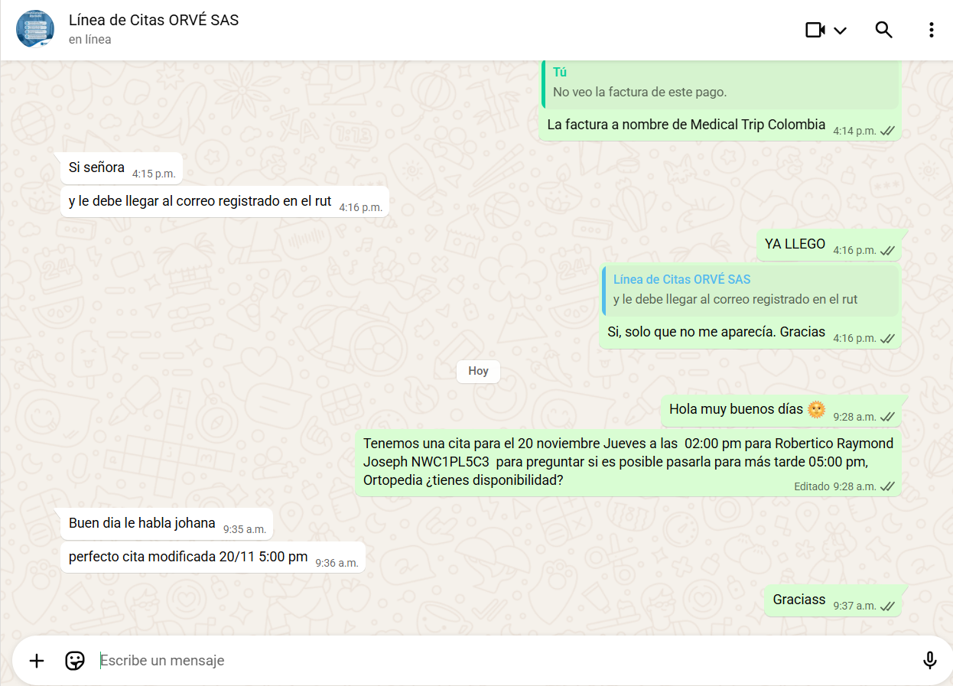

 | CONFIRMACIÓN CONSULTA CON UROLOGIA
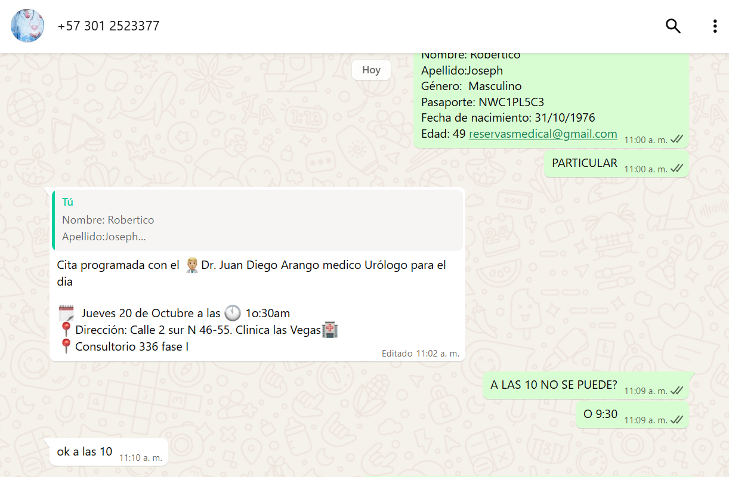

 |  |  | jrl424@hotmail.com
 |  |  | 573012523377

 | CONFIRMACIÓN CONSULTA CON CARDIOLOGIA

20-11-2025- CONFIRMACION
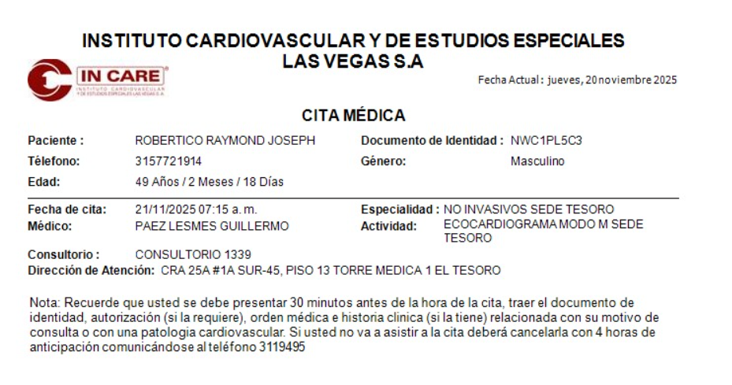
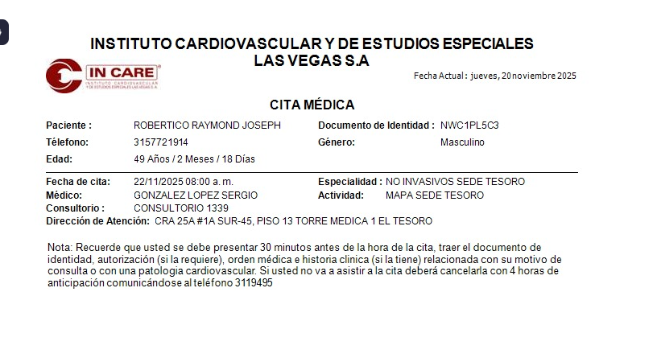
ECOCARDIOGRAFIA | MAPA 24 HORAS

VUELO
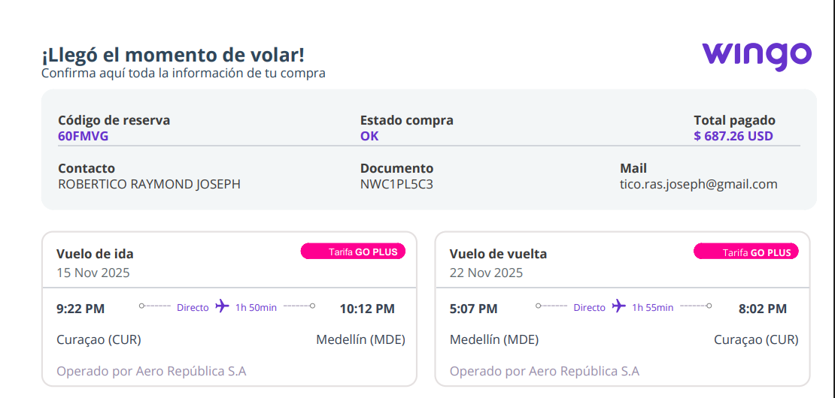

 | SILLA DE RUEDAS
 | 60FMVG
 | Joseph

 | 15NOV CUR-MDE//
 | 22 NOV MDE-CUR 5:07 PM

 | 7450

 | 5

7451

